Sheet1
OOD |  |  |  | １１.プログラム機能設計書 |  |  |  |  |  |  |  |  |  |  |  |  |  |  |  |  |  |  |  |  |  |  | 3/13
システム名： 旅行斡旋システム |  |  |  |  |  |  |  |  | 機能名： プラン検索（機能ID:002） |  |  |  |  |  |  |  |  |  |  |  |  |  | 作成日： 2013/11/15 |  |  |  | 作成者： 菊池太亮

 | 【１－１．概要説明】
 |  |  | ・画像を押下すると設定されたキーワードからプラン結果画面へ遷移する。

 | 【１－２．画面レイアウト定義】
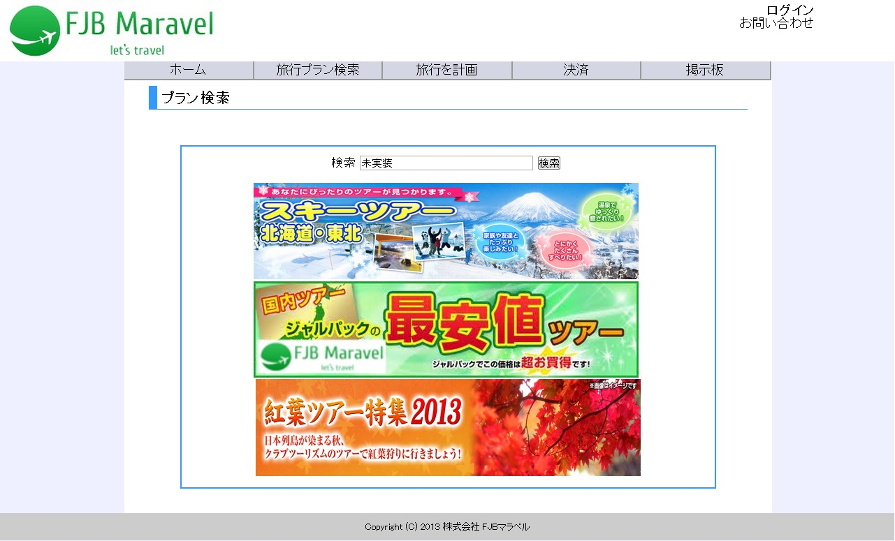

共通メニュー
（共通メニューのプログラム機能設計書参照）

※二次開発

(1)

 | 【１－３．画面項目定義】
 |  | 番号 | 項目名 |  |  | 項目名（英字） | 属性 |  | 型 |  | 桁数 (Byte) | I/O | 必須チェック | 入力制限 |  |  |  | 表示形式 （編集仕様） | DBアクセス | 対応テーブルカラム |  | 詳細
 |  |  |  |  |  |  |  |  |  |  |  |  |  | かな | カタカナ | 英字 | 数値
 |  | (1) | プランリンク |  |  | planLink | link |  | String |  | - | O | - | - | - | - | - | - | - | - |  | クリックされた画像から検索結果画面に遷移する。

２０位以上ランクアップ、
前々日のランなし
２０位以上ランクダウン
同ランク
ランクアップ
ランクダウン
２０位以上ランクアップ、
前々日のランクなし
２０位以上ランクダウン
同ランク
ランクアップ
ランクダウン
２０位以上ランクアップ、
前々日のランクなし
２０位以上ランクダウン
同ランク
ランクアップ
ランクダウン
 | 【１－４．入力パラメータ】
 |  | № | ID |  | 名称 |  |  | 説明
 |  | 1 | chiikiKey |  | 地域キーワード |  |  | 地域ごとのプランを表示するときに使用する。

 | 【１－５．イベント詳細定義】 |  |  |  |  |  |  |  |  |  |  |  |  |  |  |  |  |  |  |  | ＰＴ実施結果記入欄
 |  | № | イベント／条件 |  |  |  | サーバ処理内容 |  |  |  |  |  |  |  |  |  |  |  |  |  | 実施日 |  |  | 結果 | 実施日 | 結果 | 実施日 | 結果
 |  | 1 | 自画面表示時 |  |  |  | 【トップページから遷移した場合】
 |  |  |  |  |  |  |  | １．画像を表示する。
 |  |  |  |  |  |  | 【表示処理】
 |  |  |  |  |  |  |  | １．検索結果が5件を超える場合、5件ごとを1ページずつとして表示する。
 |  |  |  |  |  |  |  | ２．検索結果画面を表示する。

 |  | 2 | 画像押下時 |  |  |  | 【検索処理】
 |  |  |  |  |  |  |  | １．画像に登録されている検索キーワードを用いプラン情報を検索する。
 |  |  |  |  |  |  | 【画面遷移】
 |  |  |  |  |  |  |  | ①URL
 |  |  |  |  |  |  |  |  |  | /KensakuServlet
 |  |  |  |  |  |  |  | ②遷移先
 |  |  |  |  |  |  |  |  |  | 003(検索結果画面)
 |  |  |  |  |  |  |  | ③パラメータ
 |  |  |  |  |  |  |  |  |  | 検索結果画面の、画面設計書のインタフェースを参照。

 | 【１－６．DBアクセス】
 |  | なし

